Grundsätze VSP
Grundsätze für die Durchführung von Verkehrssicherungsarbeiten:
Eine Vor-Ort-Besichtigung ist eigenständig vorzunehmen. Es ist möglich, dass in einzelnen Abschnitten oder Losen nur schwierig zu bearbeitende Bäume aufgeführt sind. Die protokollierten Baumnummern sind deutlich lesbar mit Markierfarbe angeschrieben.
Für ggf. erforderliche Baustellenabsicherungen (nach RSA 21) einschließlich Einholung und Umsetzung verkehrsrechtlicher Genehmigungen ist der Auftragnehmer verantwortlich.
Das Holz bleibt Eigentum des Auftraggebers. Es ist nach Rücksprache mit dem zuständigen Revierleitenden auf dem landeseigenen Grundstück abzulegen (keine Entsorgung).
Vorhandene Wald- oder Wanderwege, Brandschutzstreifen, Böschungen uä. sind von Schlagreisig frei zu halten.
Beschädigungen von Bahndämmen, Radwegen, Beschilderungen etc. sind auszuschließen.
Gegebenenfalls zu belassende Torso werden soweit eingekürzt, dass von Ihnen keine Gefahr für die Nachbargrundstücke im Falle eines späteren Umsturzes ausgeht.
Grundsätzlich sind Schäden an verbleibenden Bäumen einschließlich des vorhandenen Unterstandes möglichst zu vermeiden. Kulturen sind zu schonen und von Schlagreisig wieder zu befreien.
Forstzäune sind bei Notwendigkeit selbstständig zu öffnen und wieder zu verschließen und bei evtl. eingetretener Beschädigung wieder zu reparieren.
Bei der in der Losbeschreibung genannten Technologie handelt es sich um eine Empfehlung des AG, welche nicht zwingend anzuwenden ist. Zielstellung ist auf jeden Fall eine effektive Gefahrenbeseitigung.
Das Umfeld ist, nach erfolgtem Eingriff, in einer der Art der angrenzenden Grundstücke angemessenen Form wieder herzurichten/aufzuräumen (Spielplätze; Erholungsgebiete versus Landstraße).
Abkürzungen der Baumarten: EI - Eiche (alle), KI - Kiefer (alle), RBU - Rotbuche, AH - Ahorn (alle), BI - Birke, AS - Aspe, RO - Robinie, GDG - Douglasie, GES - Esche, GFI - Fichte, ELÄ - Lärche, STK - Traubenkirsche, RER - Erle, WUR - Rüster

Übersichtskarte
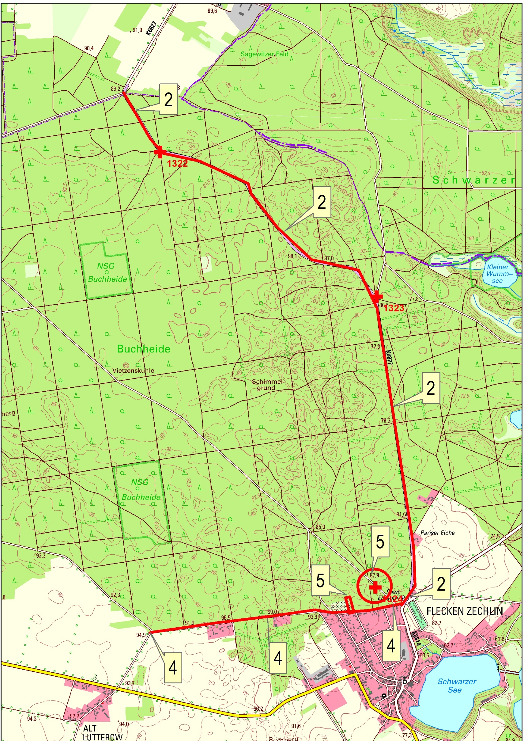
LW-Revier Zechlin - Übersichtskarte-Kontrollabschnitte mit Rettungspunkten

Karte Abschbitt 2
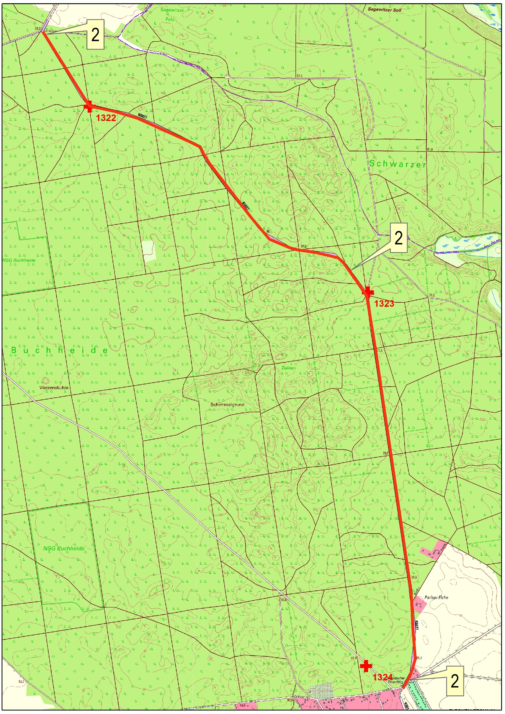
Kontrollabschnitt 2

Karte Abschnitt 4
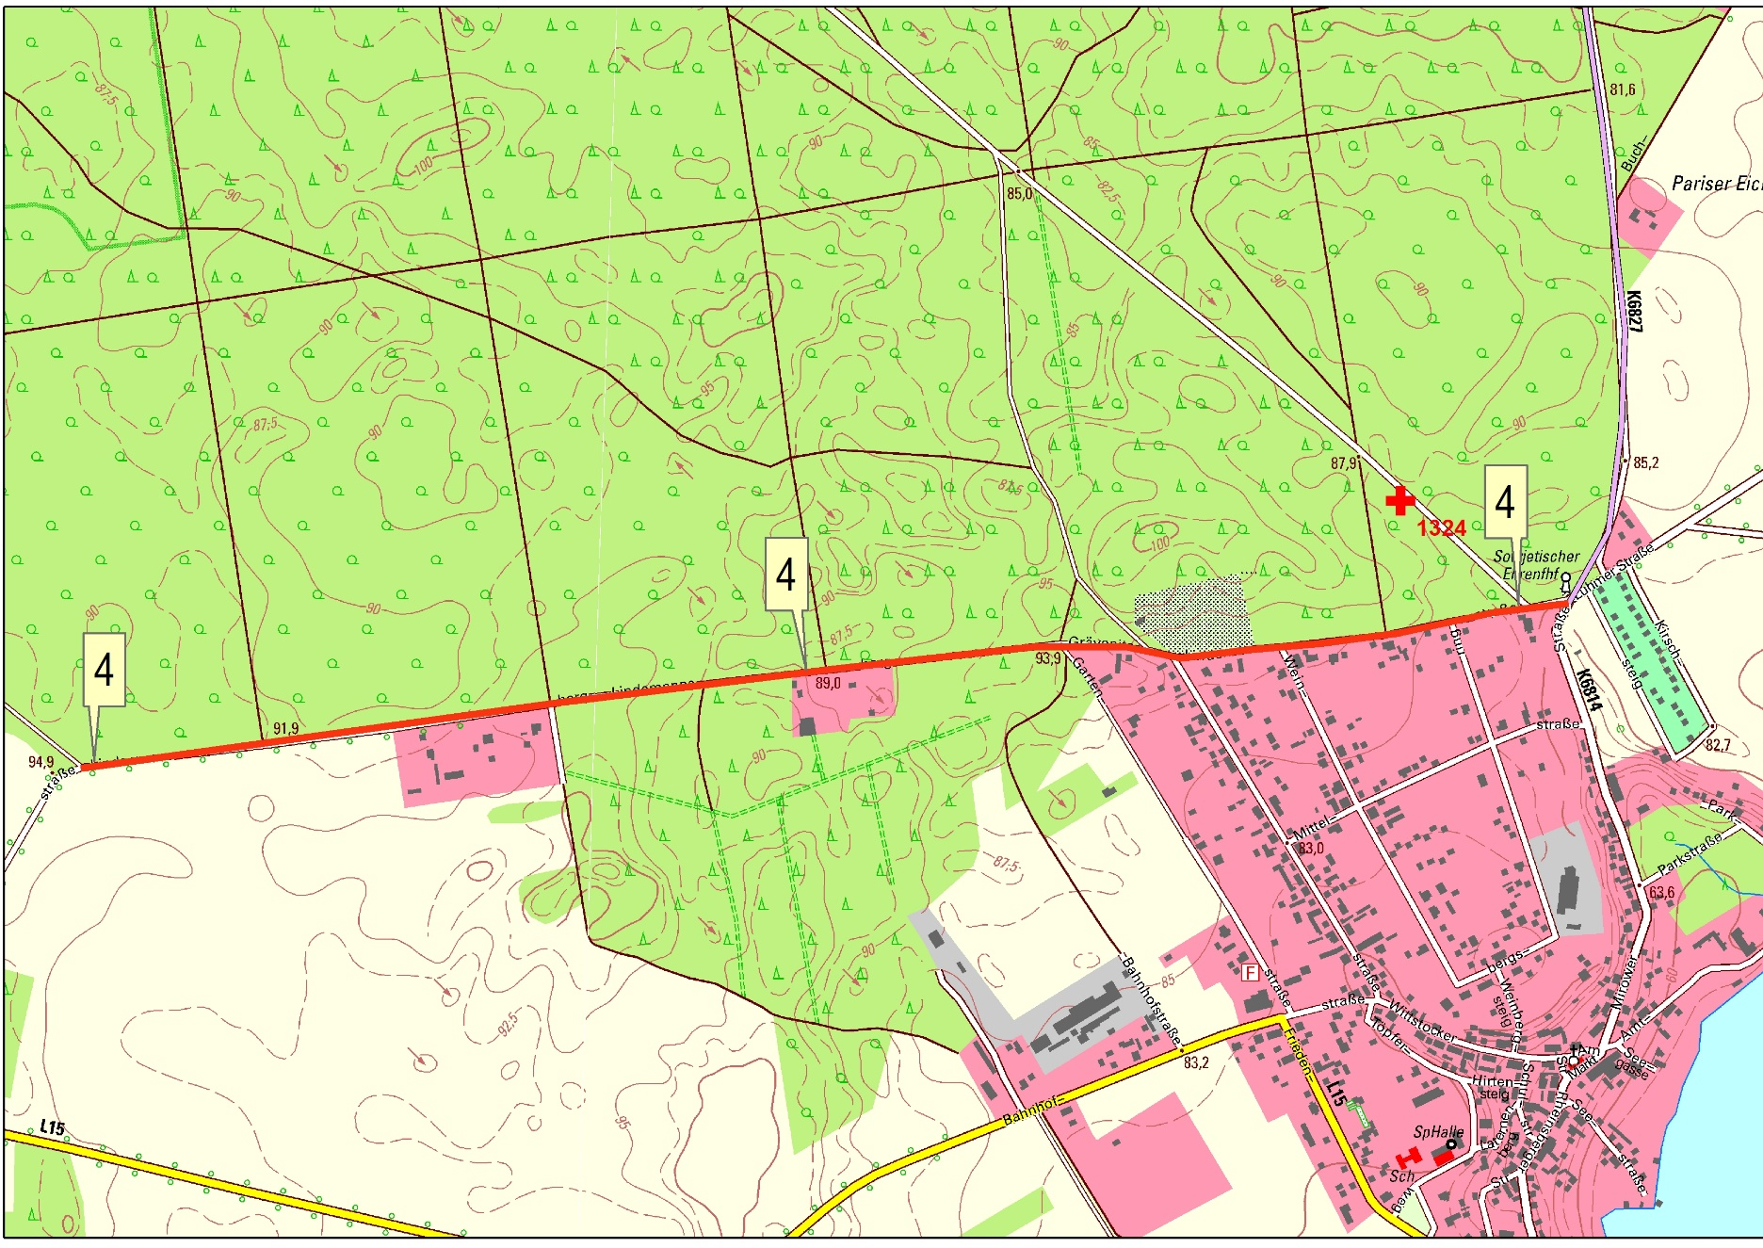
Kontrollabschnitt 4

Karte Abschnitt 5
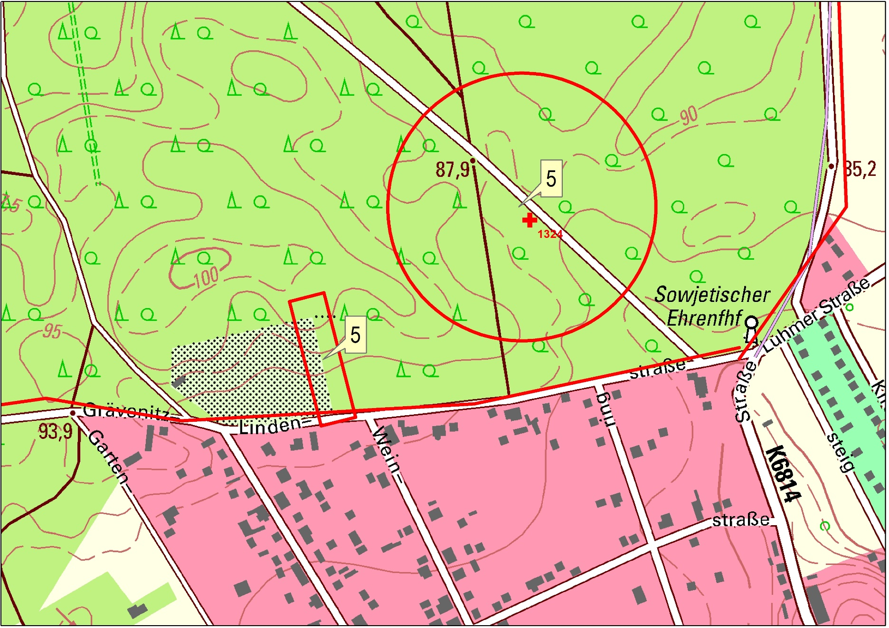
Kontrollabschnitt 5

